Трикотаж
 |  |  |  | info@likadress.ru | К оплате: | 0.00 руб
 |  | Прайс-каталог | 8-800-250-95-37

 |  | производителя трикотажа LikaDress.ru |  | ул. Наговицыной-Икрянистовой, д. 6
 |  | 01.03.2024 13:49 |  | г. Иваново, Россия, 153002
Фотография | Артикул | Название | Ссылка на сайт | Размер | От 1 шт | Цена со скидкой от 1 шт | от 3000р | Цена со скидкой от 3000р | от 25000р | Цена со скидкой от 25000р | от 45000р | Цена со скидкой от 45000р | Заказ, шт | Сумма
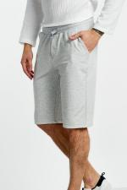 | 6555 | Шорты Натан Арт. 6555 | https://likadress.ru/catalog/muzhskie_shorty/~shorty_natan | 48 | 1,246.00 руб | Без скидки | 814.00 руб | Без скидки | 774.00 руб | Без скидки | 733.00 руб | Без скидки | 0 | 0.00 руб
 |  |  |  | 50 | 1,246.00 руб | Без скидки | 814.00 руб | Без скидки | 774.00 руб | Без скидки | 733.00 руб | Без скидки | 0 | 0.00 руб
 |  |  |  | 52 | 1,246.00 руб | Без скидки | 814.00 руб | Без скидки | 774.00 руб | Без скидки | 733.00 руб | Без скидки | 0 | 0.00 руб
 |  |  |  | 54 | 1,246.00 руб | Без скидки | 814.00 руб | Без скидки | 774.00 руб | Без скидки | 733.00 руб | Без скидки | 0 | 0.00 руб
 |  |  |  | 56 | 1,246.00 руб | Без скидки | 814.00 руб | Без скидки | 774.00 руб | Без скидки | 733.00 руб | Без скидки | 0 | 0.00 руб
 |  |  |  | 58 | 1,246.00 руб | Без скидки | 814.00 руб | Без скидки | 774.00 руб | Без скидки | 733.00 руб | Без скидки | 0 | 0.00 руб
 |  |  |  | 60 | 1,246.00 руб | Без скидки | 814.00 руб | Без скидки | 774.00 руб | Без скидки | 733.00 руб | Без скидки | 0 | 0.00 руб
 |  |  |  | 62 | 1,246.00 руб | Без скидки | 814.00 руб | Без скидки | 774.00 руб | Без скидки | 733.00 руб | Без скидки | 0 | 0.00 руб

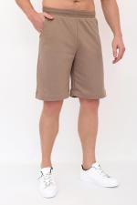 | 9354 | Шорты мужские Фобос К Арт. 9354 | https://likadress.ru/catalog/muzhskie_shorty/~shorty_muzhskie_fobos_k | 48 | 1,019.00 руб | Без скидки | 666.00 руб | Без скидки | 633.00 руб | Без скидки | 600.00 руб | Без скидки | 0 | 0.00 руб
 |  |  |  | 50 | 1,019.00 руб | Без скидки | 666.00 руб | Без скидки | 633.00 руб | Без скидки | 600.00 руб | Без скидки | 0 | 0.00 руб
 |  |  |  | 52 | 1,019.00 руб | Без скидки | 666.00 руб | Без скидки | 633.00 руб | Без скидки | 600.00 руб | Без скидки | 0 | 0.00 руб
 |  |  |  | 54 | 1,019.00 руб | Без скидки | 666.00 руб | Без скидки | 633.00 руб | Без скидки | 600.00 руб | Без скидки | 0 | 0.00 руб
 |  |  |  | 56 | 1,019.00 руб | Без скидки | 666.00 руб | Без скидки | 633.00 руб | Без скидки | 600.00 руб | Без скидки | 0 | 0.00 руб
 |  |  |  | 58 | 1,019.00 руб | Без скидки | 666.00 руб | Без скидки | 633.00 руб | Без скидки | 600.00 руб | Без скидки | 0 | 0.00 руб

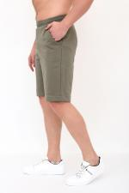 | 9353 | Шорты мужские Фобос Х Арт. 9353 | https://likadress.ru/catalog/muzhskie_shorty/~shorty_muzhskie_fobos_x | 48 | 1,019.00 руб | Без скидки | 666.00 руб | Без скидки | 633.00 руб | Без скидки | 600.00 руб | Без скидки | 0 | 0.00 руб
 |  |  |  | 50 | 1,019.00 руб | Без скидки | 666.00 руб | Без скидки | 633.00 руб | Без скидки | 600.00 руб | Без скидки | 0 | 0.00 руб
 |  |  |  | 52 | 1,019.00 руб | Без скидки | 666.00 руб | Без скидки | 633.00 руб | Без скидки | 600.00 руб | Без скидки | 0 | 0.00 руб
 |  |  |  | 54 | 1,019.00 руб | Без скидки | 666.00 руб | Без скидки | 633.00 руб | Без скидки | 600.00 руб | Без скидки | 0 | 0.00 руб
 |  |  |  | 56 | 1,019.00 руб | Без скидки | 666.00 руб | Без скидки | 633.00 руб | Без скидки | 600.00 руб | Без скидки | 0 | 0.00 руб
 |  |  |  | 58 | 1,019.00 руб | Без скидки | 666.00 руб | Без скидки | 633.00 руб | Без скидки | 600.00 руб | Без скидки | 0 | 0.00 руб

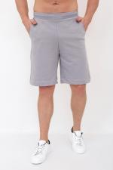 | 9352 | Шорты мужские Фобос С Арт. 9352 | https://likadress.ru/catalog/muzhskie_shorty/~shorty_muzhskie_fobos_s | 48 | 1,019.00 руб | Без скидки | 666.00 руб | Без скидки | 633.00 руб | Без скидки | 600.00 руб | Без скидки | 0 | 0.00 руб
 |  |  |  | 50 | 1,019.00 руб | Без скидки | 666.00 руб | Без скидки | 633.00 руб | Без скидки | 600.00 руб | Без скидки | 0 | 0.00 руб
 |  |  |  | 52 | 1,019.00 руб | Без скидки | 666.00 руб | Без скидки | 633.00 руб | Без скидки | 600.00 руб | Без скидки | 0 | 0.00 руб
 |  |  |  | 54 | 1,019.00 руб | Без скидки | 666.00 руб | Без скидки | 633.00 руб | Без скидки | 600.00 руб | Без скидки | 0 | 0.00 руб
 |  |  |  | 56 | 1,019.00 руб | Без скидки | 666.00 руб | Без скидки | 633.00 руб | Без скидки | 600.00 руб | Без скидки | 0 | 0.00 руб
 |  |  |  | 58 | 1,019.00 руб | Без скидки | 666.00 руб | Без скидки | 633.00 руб | Без скидки | 600.00 руб | Без скидки | 0 | 0.00 руб

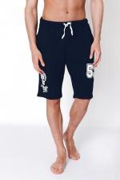 | 8327 | Шорты мужские Теннис С Арт. 8327 | https://likadress.ru/catalog/muzhskie_shorty/~shorty_muzhskie_tennis_s | 56 | 1,003.00 руб | Без скидки | 655.00 руб | Без скидки | 623.00 руб | Без скидки | 590.00 руб | Без скидки | 0 | 0.00 руб
 |  |  |  | 58 | 1,003.00 руб | Без скидки | 655.00 руб | Без скидки | 623.00 руб | Без скидки | 590.00 руб | Без скидки | 0 | 0.00 руб
 |  |  |  | 60 | 1,003.00 руб | Без скидки | 655.00 руб | Без скидки | 623.00 руб | Без скидки | 590.00 руб | Без скидки | 0 | 0.00 руб
 |  |  |  | 62 | 1,003.00 руб | Без скидки | 655.00 руб | Без скидки | 623.00 руб | Без скидки | 590.00 руб | Без скидки | 0 | 0.00 руб

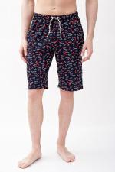 | 8117 | Шорты мужские Паприка Арт. 8117 | https://likadress.ru/catalog/shorty_zhenskie/~shorty_muzhskie_paprika | 48 | 721.00 руб | Без скидки | 471.00 руб | Без скидки | 448.00 руб | Без скидки | 424.00 руб | Без скидки | 0 | 0.00 руб
 |  |  |  | 50 | 721.00 руб | Без скидки | 471.00 руб | Без скидки | 448.00 руб | Без скидки | 424.00 руб | Без скидки | 0 | 0.00 руб

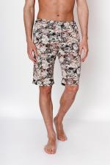 | 7165 | Шорты Пляж К Арт. 7165 | https://likadress.ru/catalog/muzhskie_shorty/~shorty_plyazh_k | 48 | 739.00 руб | Без скидки | 483.00 руб | Без скидки | 459.00 руб | Без скидки | 435.00 руб | Без скидки | 0 | 0.00 руб
 |  |  |  | 50 | 739.00 руб | Без скидки | 483.00 руб | Без скидки | 459.00 руб | Без скидки | 435.00 руб | Без скидки | 0 | 0.00 руб
 |  |  |  | 52 | 739.00 руб | Без скидки | 483.00 руб | Без скидки | 459.00 руб | Без скидки | 435.00 руб | Без скидки | 0 | 0.00 руб
 |  |  |  | 54 | 739.00 руб | Без скидки | 483.00 руб | Без скидки | 459.00 руб | Без скидки | 435.00 руб | Без скидки | 0 | 0.00 руб
 |  |  |  | 56 | 739.00 руб | Без скидки | 483.00 руб | Без скидки | 459.00 руб | Без скидки | 435.00 руб | Без скидки | 0 | 0.00 руб
 |  |  |  | 58 | 739.00 руб | Без скидки | 483.00 руб | Без скидки | 459.00 руб | Без скидки | 435.00 руб | Без скидки | 0 | 0.00 руб

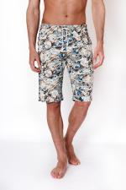 | 7164 | Шорты Пляж Х Арт. 7164 | https://likadress.ru/catalog/muzhskie_shorty/~shorty_plyazh_x | 48 | 739.00 руб | Без скидки | 483.00 руб | Без скидки | 459.00 руб | Без скидки | 435.00 руб | Без скидки | 0 | 0.00 руб
 |  |  |  | 50 | 739.00 руб | Без скидки | 483.00 руб | Без скидки | 459.00 руб | Без скидки | 435.00 руб | Без скидки | 0 | 0.00 руб
 |  |  |  | 54 | 739.00 руб | Без скидки | 483.00 руб | Без скидки | 459.00 руб | Без скидки | 435.00 руб | Без скидки | 0 | 0.00 руб
 |  |  |  | 56 | 739.00 руб | Без скидки | 483.00 руб | Без скидки | 459.00 руб | Без скидки | 435.00 руб | Без скидки | 0 | 0.00 руб
 |  |  |  | 58 | 739.00 руб | Без скидки | 483.00 руб | Без скидки | 459.00 руб | Без скидки | 435.00 руб | Без скидки | 0 | 0.00 руб
 |  |  |  | 52 | 739.00 руб | Без скидки | 483.00 руб | Без скидки | 459.00 руб | Без скидки | 435.00 руб | Без скидки | 0 | 0.00 руб

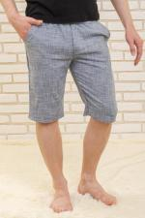 | 6710 | Шорты Джек Арт. 6710 | https://likadress.ru/catalog/muzhskie_shorty/~shorty_dzhek | 48 | 1,478.00 руб | Без скидки | 966.00 руб | Без скидки | 918.00 руб | Без скидки | 870.00 руб | Без скидки | 0 | 0.00 руб
 |  |  |  | 50 | 1,478.00 руб | Без скидки | 966.00 руб | Без скидки | 918.00 руб | Без скидки | 870.00 руб | Без скидки | 0 | 0.00 руб

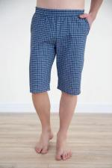 | 774 | Шорты Мужские Арт. 774 | https://likadress.ru/catalog/muzhskie_shorty/~shorty_muzhskie_774 | 44 | 677.00 руб | Без скидки | 442.00 руб | Без скидки | 420.00 руб | Без скидки | 398.00 руб | Без скидки | 0 | 0.00 руб
 |  |  |  | 48 | 677.00 руб | Без скидки | 442.00 руб | Без скидки | 420.00 руб | Без скидки | 398.00 руб | Без скидки | 0 | 0.00 руб
 |  |  |  | 54 | 677.00 руб | Без скидки | 442.00 руб | Без скидки | 420.00 руб | Без скидки | 398.00 руб | Без скидки | 0 | 0.00 руб
 |  |  |  | 60 | 782.00 руб | Без скидки | 511.00 руб | Без скидки | 486.00 руб | Без скидки | 460.00 руб | Без скидки | 0 | 0.00 руб

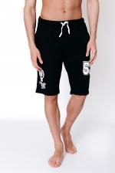 | 3664 | Шорты Теннис Арт. 3664 | https://likadress.ru/catalog/muzhskie_shorty/~shorty_tennis_3664 | 56 | 1,003.00 руб | Без скидки | 655.00 руб | Без скидки | 623.00 руб | Без скидки | 590.00 руб | Без скидки | 0 | 0.00 руб

